IOS
数据来源：七麦数据 |  | 时间：2019.06.12

名次差距从小到大
1 | 角色扮演
2 | 策略游戏
3 | 动作游戏
4 | 冒险游戏
5 | 模拟游戏
6 | 卡牌游戏
7 | 街机游戏、桌面游戏、体育游戏

畅销榜

前30名类型
 | 数量
角色扮演 | 38
策略游戏 | 16
动作游戏 | 11
冒险游戏 | 7
模拟游戏 | 6
益智解谜 | 5
娱乐场游戏 | 5
体育 | 5
街机游戏 | 3
卡牌游戏 | 2
竞速游戏 | 1
桌面游戏 | 1
HK
排名 | 游戏名称 | 类型 | 题材 | 美术风格 | 玩法 | 类型 | 数量
1 | 聖鬥士星矢 | 角色扮演 | IP | 二次元 | 卡牌RPG | 角色扮演 | 38
2 | 古魯家族 | 角色扮演 | IP | 欧美卡通 | 回合制战斗 | 策略游戏 | 16
3 | 不休的烏拉拉 | 角色扮演 | 虚拟冒险 | 二次元 | 放置挂机 | 动作游戏 | 11
4 | 夢幻模擬戰 | 角色扮演 | IP | 二次元 | 战棋 | 冒险游戏 | 7
5 | 叫我萬歲爺 | 角色扮演 | 历史 | 写实 | 芝麻官 | 模拟游戏 | 6
6 | 焚情訣 | 动作游戏 | 古风 | 写实 | MMORPG | 益智解谜 | 5
7 | 萬國覺醒 | 角色扮演 | 国战 | 欧美卡通 | SLG+MOBA | 娱乐场游戏 | 5
8 | 弓箭傳說 | 街机游戏 | 射击 | 欧美卡通 | Roguelite | 体育 | 5
9 | Captain Tsubasa | 模拟游戏 | 足球 | 日本卡通 | 卡牌RPG | 街机游戏 | 3 | 美术风格
10 | 風色童話 | 冒险游戏 | 虚拟冒险 | 二次元 | MMORPG | 卡牌游戏 | 2 | 二次元
11 | 叫我官老爺 | 策略游戏 | 历史 | 写实 | 芝麻官 | 竞速游戏 | 1 | 欧美卡通
12 | 真三國大戰2 | 策略游戏 | 历史 | 写实 | 卡牌RPG | 桌面游戏 | 1 | 写实
13 | Garena 傳說對決 | 策略游戏 | 历史 | 写实 | MOBA |  |  | 日本卡通
前30名题材
14 | 明日之後 | 冒险游戏 | 末日 | 写实 | MMORPG |  |  | Q萌卡通
15 | 糖果傳奇 | 益智解谜 | 休闲 | Q萌卡通 | 三消 | 题材 | 数量 | 韩式二次元
16 | PUBG MOBILE | 动作游戏 | 射击 | 写实 | MMORPG | 虚拟冒险 | 8 | 哥特
17 | 妖神記 | 卡牌游戏 | 日式妖神 | 二次元 | 卡牌RPG | 历史 | 7 | 像素
18 | MARVEL 未來之戰 | 动作游戏 | IP | 欧美卡通 | 卡牌RPG | IP | 6 | 沙盒
19 | Garena 極速領域 | 竞速游戏 | 赛车 | 二次元 | 竞速 | 魔幻 | 5
20 | 太陽之都 | 角色扮演 | 虚拟冒险 | 二次元 | MMORPG | 古风 | 3
21 | 陰陽師Onmyoji | 角色扮演 | 日式妖神 | 二次元 | 卡牌RPG | 国战 | 3
22 | 閃耀暖暖 | 角色扮演 | 女性 | 二次元 | 换装 | 足球 | 3
23 | 戀與製作人 | 模拟游戏 | 女性 | 二次元 | 卡牌RPG | 末日 | 3
24 | 喪屍之戰 | 策略游戏 | 末日 | 写实 | SLG | 射击 | 2
25 | 神魔之塔 | 角色扮演 | 神话 | 欧美卡通 | 转珠 | 日式妖神 | 2
26 | OVERHIT | 角色扮演 | 虚拟冒险 | 韩式二次元 | 卡牌RPG | 女性 | 2
27 | 黑道風雲 | 策略游戏 | 黑道 | 写实 | 芝麻官 | 建设 | 2
28 | 朕的江山 | 策略游戏 | 历史 | 写实 | SLG | 休闲 | 1
29 | 王國紀元 | 策略游戏 | 国战 | 欧美卡通 | MMORPG | 赛车 | 1
30 | 黑色沙漠 MOBILE | 角色扮演 | 虚拟冒险 | 写实 | MMORPG | 神话 | 1
31 | 夢幻家園 | 益智解谜 | 建设 | 欧美卡通 | 三消+经营 | 黑道 | 1
32 | 紫禁繁花 | 模拟游戏 | 历史 | 写实 | 芝麻官 | 恐怖 | 1
33 | 山海情緣 | 角色扮演 | 古风 | 写实 | MMORPG | 赌博 | 1
34 | 新三國志手機版 | 策略游戏 | 历史 | 写实 | SLG
35 | 奇蹟MU | 角色扮演 | 魔幻 | 写实 | MMORPG | 美术风格 | 数量
36 | 放置奇兵 | 策略游戏 | 虚拟冒险 | Q萌卡通 | 放置RPG | 写实 | 22
37 | 第五人格 | 角色扮演 | 恐怖 | 哥特 | 非对称竞技 | 二次元 | 12
38 | 魔靈召喚 | 角色扮演 | 魔幻 | 二次元 | RTS+MMO | 欧美卡通 | 10
39 | 永恆守護 | 角色扮演 | 魔幻 | 写实 | MMORPG | 日本卡通 | 2
40 | Dragalia Lost ～失落的龍絆～ | 角色扮演 | 虚拟冒险 | 二次元 | RogueRPG | Q萌卡通 | 2
41 | 天堂2 | 角色扮演 | 魔幻 | 写实 | MMORPG | 韩式二次元 | 1
42 | DRAGON BALL LEGENDS | 角色扮演 | IP | 日本卡通 | 卡牌RPG | 哥特 | 1
43 | 神命 | 动作游戏 | 古风 | 写实 | MMORPG | 像素 | 1
44 | 夢幻花園 | 益智解谜 | 建设 | 欧美卡通 | 三消+经营 | 沙盒 | 1
45 | Pokémon GO | 策略游戏 | IP | 写实 | AR
前30名玩法
46 | 阿瓦隆之王 | 角色扮演 | 国战 | 写实 | MMO+SLG
47 | 末日希望 | 动作游戏 | 末日 | 像素 | ARPG
48 | 《爐石戰記》 | 卡牌游戏 | 魔幻 | 欧美卡通 | 集换式卡牌
49 | 開心鬥一番 | 娱乐场游戏 | 赌博 | 欧美卡通 | 麻将
50 | BFB Champions 2 | 体育 | 足球 | 写实 | FPS | 玩法 | 数量
51 | 海島紀元 | 冒险游戏 | 虚拟冒险 | 沙盒 | MMORPG | MMORPG | 13
52 | CMM Champions Manager Mobasaka | 体育 | 足球 | 写实 | FPS | 卡牌RPG | 9
53 | 糖果蘇打傳奇 | 街机游戏 |  |  |  | 芝麻官 | 4
54 | 暗黑復仇者3 | 角色扮演 |  |  |  | SLG | 3
55 | 鳳凰心計 | 角色扮演 |  |  |  | 三消+经营 | 2
56 | 部落衝突 | 动作游戏 |  |  |  | FPS | 2
57 | 超異域公主連結 | 冒险游戏 |  |  |  | 回合制战斗 | 1
58 | Fate | 冒险游戏 |  |  |  | 放置挂机 | 1
59 | 富豪娛樂城 | 娱乐场游戏 |  |  |  | 战棋 | 1
60 | COK列王的紛爭 | 角色扮演 |  |  |  | SLG+MOBA | 1
61 | 封神問情 | 角色扮演 |  |  |  | Roguelite | 1
62 | 部落衝突：王室战争 | 策略游戏 |  |  |  | MOBA | 1
63 | 戀愛盒子M | 模拟游戏 |  |  |  | 三消 | 1
64 | King | 角色扮演 |  |  |  | 竞速 | 1
65 | 全民捕魚3D | 娱乐场游戏 |  |  |  | 换装 | 1
66 | 一個官人七個妻 | 模拟游戏 |  |  |  | 转珠 | 1
67 | 倩女幽魂 | 冒险游戏 |  |  |  | 放置RPG | 1
68 | 怪物彈珠 | 角色扮演 |  |  |  | 非对称竞技 | 1
69 | PES CARD COLLECTION | 体育 |  |  |  | RTS+MMO | 1
70 | 殭屍來了 | 策略游戏 |  |  |  | RogueRPG | 1
71 | MARVEL | 动作游戏 |  |  |  | AR | 1
72 | 聖鬥士星矢 小宇宙幻想傳 | 动作游戏 |  |  |  | MMO+SLG | 1
73 | 《荒野亂鬥》 | 街机游戏 |  |  |  | ARPG | 1
74 | Merge Dragons | 益智解谜 |  |  |  | 集换式卡牌 | 1
75 | Brown Dust | 角色扮演 |  |  |  | 麻将 | 1
76 | 戰國幻武 | 策略游戏
77 | 崩壞3rd | 动作游戏
78 | 神來也麻將 | 桌面游戏
79 | 麥琪頓莊園 | 益智解谜
80 | NBA LIVE | 体育
81 | 真龍霸業 | 策略游戏
82 | 那一劍江湖 | 角色扮演
83 | FIFA足球 | 体育
84 | 開局 | 娱乐场游戏
85 | 夢幻西遊 | 角色扮演
86 | 我叫MT4 | 动作游戏
87 | 第七史詩 | 角色扮演
88 | 瑪奇 | 角色扮演
89 | 盛唐幻夜 | 角色扮演
90 | 新神鵰俠侶 港澳 | 策略游戏
91 | NARUTO X BORUTO 忍者熱闘 | 动作游戏
92 | 將膽 | 角色扮演
93 | 天空之門 | 角色扮演
94 | Slotomania™ Vegas Slots Casino | 娱乐场游戏
95 | Roblox | 冒险游戏
96 | 獵魂覺醒 | 角色扮演
97 | 女王2 | 角色扮演
98 | SEGA 新創造球會 ROAD TO THE WORLD | 模拟游戏
99 | 死神BLEACH | 角色扮演
100 | LINE 熊大物語 | 策略游戏

前30名类型
澳门
排名 | 游戏名称 | 类型 | 题材 | 美术风格 | 玩法 | 类型 | 数量
1 | 叫我萬歲爺 | 角色扮演 | 历史 | 写实 | 芝麻官 | 角色扮演 | 23
2 | 聖鬥士星矢 | 角色扮演 | IP | 二次元 | 卡牌RPG | 动作游戏 | 16
3 | 夢幻模擬戰 | 角色扮演 | IP | 二次元 | 战棋 | 策略游戏 | 15
4 | Slotomania™ Online Slot Casino | 娱乐场游戏 | 赌博 | 欧美卡通 | 老虎机 | 冒险游戏 | 12
5 | 閃耀暖暖 | 游戏 | 女性 | 二次元 | 换装 | 益智解谜 | 8
6 | 來我家玩吧 | 模拟游戏 | 建设 | 韩式二次元 | 放置设计 | 模拟游戏 | 7
7 | Disney Magic Kingdoms | 模拟游戏 | IP | 欧美卡通 | 收集经营 | 娱乐场游戏 | 6
8 | 王者大決戰 | 动作游戏 | 历史 | Q萌卡通 | 卡牌RPG | 街机游戏 | 5
9 | 戀與製作人 | 模拟游戏 | 女性 | 二次元 | 卡牌RPG | 游戏 | 2
10 | 焚情訣 | 动作游戏 | 古风 | 写实 | MMORPG | 卡牌游戏 | 2
11 | 捕魚達人 | 娱乐场游戏 | 捕鱼 | Q萌卡通 | 射击 | 体育 | 2
12 | 紫禁繁花 | 模拟游戏 | 女性 | 二次元 | 芝麻官 | 竞速游戏 | 1
13 | 鳳凰心計 | 角色扮演 | 女性 | 二次元 | 后宫养成 | 聚会游戏 | 1
前30名题材
14 | 怪物彈珠 | 角色扮演 | 怪物 | 二次元 | 卡牌RPG
15 | 三國群英傳 | 策略游戏 | 历史 | 写实 | SLG | 题材 | 数量
16 | Gardenscapes | 益智解谜 | 建设 | Q萌卡通 | 三消+经营 | 历史 | 6
17 | Fate | 冒险游戏 | 虚拟冒险 | 二次元 | Roguelike | IP | 4
18 | 超時空契約 | 动作游戏 | 历史 | 二次元 | 闯关战斗 | 女性 | 4
19 | Archero | 街机游戏 | 射击 | 欧美卡通 | Roguelite | 国战 | 3
20 | 不休的烏拉拉 | 角色扮演 | 虚拟冒险 | 二次元 | 放置挂机 | 赌博 | 2
21 | Rise of Kingdoms | 角色扮演 | 国战 | 欧美卡通 | SLG+MOBA | 建设 | 2
22 | Garena Speed Drifters | 竞速游戏 | 赛车 | 二次元 | 竞速 | 虚拟冒险 | 2
23 | 拳皇命運 | 角色扮演 | IP | 二次元 | MOBA | 古风 | 1
24 | Lords Mobile | 策略游戏 | 国战 | 欧美卡通 | MMORPG | 捕鱼 | 1
25 | Slots Game | 冒险游戏 | 赌博 | 欧美卡通 | 老虎机 | 怪物 | 1
26 | War Planet Online | 动作游戏 | 星际战争 | 写实 | MMO | 射击 | 1
27 | War and Order | 策略游戏 | 国战 | 写实 | RTS+SLG | 赛车 | 1
28 | Mobile Legends | 动作游戏 | 历史 | 写实 | MOBA | 星际战争 | 1
29 | 武神關聖 | 冒险游戏 | 历史 | Q萌卡通 | 卡牌RPG | 经营 | 1
前30名画风
30 | Pirate Kings™ | 冒险游戏 | 经营 | Q萌卡通 | 放置设计
31 | 超異域公主連結 | 冒险游戏 |  |  |  | 美术风格 | 数量
32 | 妖仙令 | 角色扮演 |  |  |  | 二次元 | 12
33 | 新三國志手機版 | 策略游戏 |  |  |  | 写实 | 6
34 | Hero Wars | 冒险游戏 |  |  |  | 欧美卡通 | 6
35 | 勇者與龍之森 | 冒险游戏 |  |  |  | Q萌卡通 | 5
36 | 劍俠 | 动作游戏 |  |  |  | 韩式二次元 | 1
37 | Triple Fantasy | 卡牌游戏
38 | 新神鵰俠侶 港澳 | 策略游戏 |  |  |  | 玩法 | 数量
39 | DAFU™ Casino | 娱乐场游戏 |  |  |  | 卡牌RPG | 5
40 | 腾讯欢乐麻将全集 | 娱乐场游戏 |  |  |  | 芝麻官 | 2
41 | Farm Heroes Saga | 益智解谜 |  |  |  | 老虎机 | 2
42 | 神龍封印師 | 策略游戏 |  |  |  | 放置设计 | 2
43 | Clash of Kings | 角色扮演 |  |  |  | MMORPG | 2
44 | 我是傳奇 | 街机游戏 |  |  |  | MOBA | 2
前30名玩法
45 | Girls X Battle 2 | 角色扮演 |  |  |  | 战棋 | 1
46 | Homescapes | 益智解谜 |  |  |  | 换装 | 1
47 | 盛唐幻夜 | 角色扮演 |  |  |  | 收集经营 | 1
48 | BFB Champions 2 | 体育 |  |  |  | 射击 | 1
49 | 天堂M | 角色扮演 |  |  |  | 后宫养成 | 1
50 | Candy Crush Saga | 益智解谜 |  |  |  | SLG | 1
51 | 天神曲 | 角色扮演 |  |  |  | 三消+经营 | 1
52 | Age of Warring Empire | 策略游戏 |  |  |  | Roguelike | 1
53 | RO仙境傳說 | 角色扮演 |  |  |  | 闯关战斗 | 1
54 | Clash of Clans | 动作游戏 |  |  |  | Roguelite | 1
55 | Three Kingdoms | 策略游戏 |  |  |  | 放置挂机 | 1
56 | 戰艦戰爭 | 策略游戏 |  |  |  | SLG+MOBA | 1
57 | Fury Survivor | 动作游戏 |  |  |  | 竞速 | 1
58 | 萬王之王3D | 动作游戏 |  |  |  | MMO | 1
59 | 鐵血群俠傳 | 策略游戏 |  |  |  | RTS+SLG | 1
60 | 叫我官老爺 | 策略游戏 | 历史
61 | 王牌製片人 | 策略游戏
62 | DRAGON BALL LEGENDS | 角色扮演
63 | EVA | 动作游戏
64 | Sniper 3D | 动作游戏
65 | Golden Tiger Slots | 娱乐场游戏
66 | Let Me Out | 益智解谜
67 | Cookie Cats Pop | 益智解谜
68 | AxE | 动作游戏
69 | Pokémon GO | 策略游戏
70 | Art of Conquest | 角色扮演
71 | Matchington Mansion | 益智解谜
72 | Frontline Commando | 冒险游戏
73 | PUBG MOBILE | 动作游戏 | 射击
74 | Idle Heroes | 策略游戏
75 | Hearts Medicine | 冒险游戏
76 | Clash Royale | 策略游戏
77 | Roblox | 冒险游戏
78 | Tiny Farm® | 冒险游戏
79 | Cooking Adventure™ | 模拟游戏
80 | Avakin Life | 角色扮演
81 | 果汁四溅2 | 聚会游戏
82 | ANOTHER EDEN | 角色扮演
83 | Hot Slide | 街机游戏
84 | Elven Duel | 游戏
85 | POP | 娱乐场游戏
86 | Bowmasters | 动作游戏
87 | My Home | 模拟游戏
88 | 少年三國志 | 角色扮演
89 | Sumikko gurashi | 益智解谜
90 | Minecraft | 模拟游戏
91 | Candy Crush Soda Saga | 街机游戏
92 | Dragalia Lost | 角色扮演
93 | Hearthstone | 卡牌游戏
94 | Golden HoYeah Slots Casino | 街机游戏
95 | 風色童話 | 冒险游戏 | 虚拟冒险
96 | 極品明皇帝 | 角色扮演
97 | 我叫MT4 | 动作游戏
98 | LINE Rangers | 动作游戏
99 | Astral Stairways International | 角色扮演
100 | FIFA Football | 体育

前30名类型
台湾 |  |  |  |  |  | 类型 | 数量
排名 | 游戏名称 | 类型 | 题材 | 美术风格 | 玩法 | 角色扮演 | 34
1 | Garena 極速領域 | 竞速游戏 | 赛车 | 二次元 | 竞速 | 策略游戏 | 16
2 | 萬國覺醒 | 策略游戏 | 国战 | 欧美卡通 | SLG+MOBA | 动作游戏 | 10
3 | 不休的烏拉拉 | 角色扮演 | 虚拟冒险 | 二次元 | 放置挂机 | 卡牌游戏 | 9
4 | 弓箭傳說 | 街机游戏 | 射击 | 欧美卡通 | Roguelite | 益智解谜 | 8
5 | 神魔之塔 | 角色扮演 | 神话 | 欧美卡通 | 转珠 | 冒险游戏 | 8
6 | Garena 傳說對決 | 策略游戏 | 历史 | 写实 | MOBA | 街机游戏 | 4
7 | 焚情訣 | 动作游戏 | 古风 | 写实 | MMORPG | 娱乐场游戏 | 4
8 | 夢幻模擬戰 | 角色扮演 | IP | 二次元 | 战棋 | 模拟游戏 | 3
9 | 叫我官老爺 | 策略游戏 | 历史 | 写实 | 芝麻官 | 游戏 | 2
10 | 叫我萬歲爺 | 角色扮演 | 历史 | 写实 | 芝麻官 | 竞速游戏 | 1
11 | 麻將明星3缺1 | 娱乐场游戏 | 赌博 | 写实 | 麻将 | 桌面游戏 | 1
12 | 星城Online | 卡牌游戏 | 赌博 | Q萌卡通 | 老虎机
13 | 天堂M | 角色扮演 | 虚拟冒险 | 写实 | MMORPG | 题材 | 数量
14 | 戀與製作人 | 模拟游戏 | 女性 | 二次元 | 卡牌RPG | 虚拟冒险 | 6
前30名题材
15 | 老子有錢 | 卡牌游戏 | 赌博 | Q萌卡通 | 老虎机 | 赌博 | 6
16 | 永恆守護 | 角色扮演 | 魔幻 | 写实 | MMORPG | 历史 | 4
17 | 明日之後 | 角色扮演 | 末日 | 写实 | MMORPG | 射击 | 2
18 | 放置奇兵 | 策略游戏 | 虚拟冒险 | Q萌卡通 | 放置RPG | 日式妖神 | 2
19 | 糖果傳奇 | 益智解谜 | 休闲 | Q萌卡通 | 三消 | 赛车 | 1
20 | 神來也麻將 | 桌面游戏 | 赌博 | Q萌卡通 | 麻将 | 国战 | 1
21 | 包你發娛樂城 | 卡牌游戏 | 赌博 | Q萌卡通 | 老虎机 | 神话 | 1
22 | 黑道風雲 | 策略游戏 | 黑道 | 写实 | 芝麻官 | 古风 | 1
23 | 風之國度 | 角色扮演 | 虚拟冒险 | 二次元 | MMORPG | IP | 1
24 | 金好運娛樂城 | 卡牌游戏 | 赌博 | Q萌卡通 | 老虎机 | 女性 | 1
25 | 楓之谷M | 角色扮演 | 虚拟冒险 | 二次元 | MMORPG | 魔幻 | 1
26 | 真三國大戰2 | 策略游戏 | 历史 | 写实 | 卡牌RPG | 末日 | 1
27 | 陰陽師Onmyoji | 角色扮演 | 日式妖神 | 二次元 | 卡牌RPG | 休闲 | 1
28 | 妖神記 | 卡牌游戏 | 日式妖神 | 二次元 | 卡牌RPG | 黑道 | 1
29 | PUBG MOBILE | 游戏 | 射击 | 写实 | MMORPG
前30名玩法
30 | 超異域公主連結 | 冒险游戏 | 虚拟冒险 | 二次元 | MMORPG | 玩法 | 数量
31 | 一個官人七個妻 | 模拟游戏 |  |  |  | MMORPG | 8
32 | 閃耀暖暖 | 游戏 |  |  |  | 老虎机 | 4
33 | 紫禁繁花 | 模拟游戏 |  |  |  | 卡牌RPG | 4
34 | 少女歌劇Revue Starlight | 冒险游戏 |  |  |  | 芝麻官 | 3
35 | OVERHIT | 角色扮演 |  |  |  | 麻将 | 2
36 | 古魯家族 | 角色扮演 |  |  |  | 竞速 | 1
37 | Fate | 冒险游戏 |  |  |  | SLG+MOBA | 1
38 | 藍月王者HD | 角色扮演 |  |  |  | 放置挂机 | 1
39 | Angry Birds 2 | 益智解谜 |  |  |  | Roguelite | 1
40 | LINE Bubble 2 | 街机游戏 |  |  |  | 转珠 | 1
41 | 我是傳奇 | 街机游戏 |  |  |  | MOBA | 1
42 | 天堂2 | 角色扮演 |  |  |  | 战棋 | 1
43 | 鬼語迷城 | 冒险游戏 |  |  |  | 放置RPG | 1
44 | Pokémon GO | 策略游戏 |  |  |  | 三消 | 1
前30名画风
45 | 聖鬥士星矢 | 角色扮演
46 | MARVEL 未來之戰 | 动作游戏 |  |  |  | 美术风格 | 数量
47 | 滿貫大亨 | 卡牌游戏 |  |  |  | 写实 | 11
48 | 殭屍來了 | 策略游戏 |  |  |  | 二次元 | 9
49 | 末日希望 | 动作游戏 |  |  |  | Q萌卡通 | 7
50 | 黑色沙漠 MOBILE | 角色扮演 |  |  |  | 欧美卡通 | 3
51 | 夢幻家園 | 益智解谜
52 | 拉斯維加斯娛樂城 | 娱乐场游戏
53 | RO仙境傳說 | 角色扮演
54 | 新三國志手機版 | 策略游戏
55 | 崩壞3rd | 动作游戏
56 | Hero Wars | 冒险游戏
57 | Free Fire | 动作游戏
58 | 第七史詩 | 角色扮演
59 | 那一劍江湖 | 角色扮演
60 | 夢幻花園 | 益智解谜
61 | 塔防三國志 | 策略游戏
62 | 太陽之都 | 角色扮演
63 | 角子共玩 | 娱乐场游戏
64 | 宅神爺麻將‧黃金馬‧拉霸 | 娱乐场游戏
65 | 弒魂者OL | 动作游戏
66 | 魔靈召喚 | 角色扮演
67 | 將夜行 | 冒险游戏
68 | 王國紀元 | 策略游戏
69 | War and Order | 策略游戏
70 | LINE 熊大上菜 | 益智解谜
71 | 航海新紀元 | 卡牌游戏
72 | 天龍八部M | 角色扮演
73 | 三國群英傳 | 策略游戏
74 | LINE 旅遊大亨 | 冒险游戏
75 | 糖果蘇打傳奇 | 街机游戏
76 | 封神問情 | 角色扮演
77 | Dragalia Lost ～失落的龍絆～ | 角色扮演
78 | 極無雙 | 动作游戏
79 | 失落的神域 | 角色扮演
80 | 宮廷計 | 角色扮演
81 | 会长の密令 | 角色扮演
82 | Crash Fever | 益智解谜
83 | 麥琪頓莊園 | 益智解谜
84 | 生死格鬥M | 动作游戏
85 | 天空之門 | 角色扮演
86 | NARUTO X BORUTO 忍者熱闘 | 动作游戏
87 | 野蠻世界老虎機 HUGA Slots | 卡牌游戏
88 | King | 角色扮演
89 | 戰爭遊戲 | 策略游戏
90 | 帝國大海戰 | 策略游戏
91 | 約會大作戰 | 角色扮演
92 | 超時空契約 | 动作游戏
93 | 真龍霸業 | 策略游戏
94 | Merge Dragons | 益智解谜
95 | 魔法英雄 | 角色扮演
96 | 奇蹟MU | 角色扮演
97 | 德州撲克 神來也德州撲克 | 卡牌游戏
98 | 海島紀元 | 冒险游戏
99 | 盛唐幻夜 | 角色扮演
100 | 犬夜叉 | 角色扮演

女性玩家
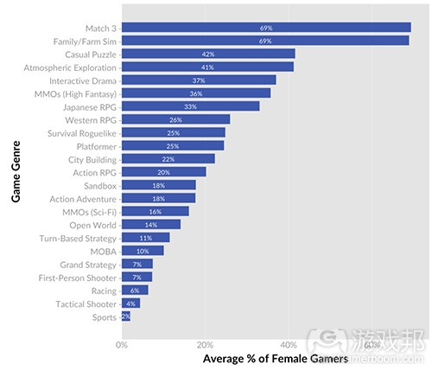

 |  | 1）三消游戏和家庭/农场模拟游戏拥有最多女性玩家。
 |  | 实际上，从女性玩家百分比来看这两种类型游戏远超于其它类型游戏。

 |  | 2）战术射击游戏和体育游戏拥有最少女性玩家。
 |  | 体育游戏（女性玩家平均数量为2%）是我们所分析的所有类型中拥有最少女性玩家的游戏。尽管在两种射击游戏中女性玩家的百分比都不高，但比起第一人称射击游戏，战术射击游戏的女性玩家数量更少。（分别是4.3%和7.2%）。

 |  | 3）不同游戏类型间的女性玩家百分比具有较大差异。
 |  | 女性玩家在不同类型游戏的平均数量在2%至70%之间。这里有35种不同类型，所以关于所有玩家的整体数据将会出现一些误差。

 |  | 4）在主流奇幻MMO中《魔兽世界》是特别的。
 |  | 23%的《魔兽世界》玩家是女性玩家。这远低于该群组的女性玩家平均值（36%）。很多游戏研究者（也包括我和Nic）都将《魔兽世界》作为在线游戏样本，但是从市场成功角度以及从相对于该类型其它游戏的目标用户群组来看，这款游戏都是特别的。

 |  | 5）主流奇幻MMO>科幻MMO
 |  | 当我们在研究最初的MMO类型时，我们发现主流MMO和科幻MMO具有很大的区别，所以我们便决定将其区分开来。基于纯粹的主题元素的吸引力，它们也具有不同的性别吸引力。就像主流MMO拥有比科幻MMO多出2倍的女性玩家数量（分别是36%和16%）。

 |  | 6）《星际大战：旧共和国》创造了该类型游戏新高。
 |  | 《星际大战：旧共和国》的女性玩家百分比是该类型女性玩家百分比的将近两倍（29%和16%）。如果没有这款游戏，该类型的平均值将被拉到11.3%，如此主流MMO的女性玩家平均值将会是科幻MMO的3倍多。

 |  | 7）《刺客信条》和《龙腾世纪》都是非常典型的例外。
 |  | 在开放世界游戏中，《刺客信条：辛迪加》的女性玩家平均值显著高于该类型的平均值（27%和14%）。而在西方RPG中，《龙腾世纪：审判》也拥有远高于该类型女性玩家平均值的百分比（48%和26%）。

 |  | 8）类型调查结果与主要动机差别相一致。
 |  | 在之前的博文中我们曾比较了男性玩家和女性玩家的主要动机差别。而大多数这些差别都融入了这次的类型调查中。例如拥有更多女性玩家的类型都强调了完成与科幻（游戏邦注：这便是女性玩家玩游戏的前两大动机）。男性玩家则更注重完成与破坏。

 |  | 9）探索和家庭/农场模拟游戏中拥有最高非二元性别玩家百分比。
 |  | 在所有样本中非二元性别的基本比例是1.1%。在当前的分析中，拥有最多非二元性别玩家的游戏类型是探索游戏（3.8%），家庭/农场模拟游戏（3.2%），休闲益智游戏（2.7%）和沙盒游戏（2.3%）。

每种类型都包含了3至5款游戏。每款游戏的中等样本大小为1184，而每个类型的中等样本大小则为4657。
行动冒险游戏：《神秘海域》（系列），《声名狼藉》（系列），《合金装备：原爆点》，《古墓丽影：崛起》。
行动RPG：《暗黑破坏神3》，《黑暗之魂3》，《火炬之光》（系列）。
探索游戏：《旅程》，《ABZU》，《到家》，《亲爱的艾斯特》，
休闲益智游戏：《愤怒的小鸟》，《2048》，《割绳子》。
城市建造游戏：《城市：天际线》，《模拟城市》（系列），《海岛大亨》（系列）。
第一人称射击游戏：《使命召唤：黑色行动III》，《占地4》，《光晕5：守护者》，《反恐精英：全球攻势》，《军团要塞》。
战略游戏：《欧陆风云IV》，《十字军之王II》，《群星》。
互动戏剧：《行尸走肉》（系列），《与狼同行》，《无主之地传说》。
日本RPG：《火焰纹章》，《勇气默示录》（系列），《情热传说》，《Pokemon Sun and Moon》。
家庭/农场模拟游戏：《模拟人生》（系列），《牧场物语》（系列），《动物之森》（系列），《季节物语》，《星露谷》。
三消游戏：《Candy Crush Saga》，《宝石迷阵》（系列），《农场英雄传奇》。
MMO（主流奇幻）：《魔兽世界》，《时空裂痕》，《指环王OL》，《无尽的任务II》，《上古卷轴OL》。
MMO（科幻）：《星际迷航OL》，《星战前夜OL》，《星际大战：旧共和国》。
MOBA：《英雄联盟》，《风暴英雄》，《魔兽争霸2》，《星际争霸II》。
开放世界游戏：《刺客信条：辛迪加》，《看门狗》，《孤岛惊魂4》，《侠盗猎车手V》，《蝙蝠侠：阿卡姆骑士》。
平台游戏：《奥日和黑暗森林》，《雷曼传奇》，《超级马里奥》（系列）。
赛车游戏：《极速快感》（系列），《GT赛车》（系列），《飞驰竞速》（系列）。
沙盒游戏：《我的世界》，《泰拉瑞亚》，《矮人要塞》。
体育游戏：《FIFA》（系列），《NAB 2K》（系列），《疯狂橄榄球》（系列）。
生存rogue游戏：《暗黑地牢》，《超越光速》，《饥荒》。
战术射击游戏：《行动小组》，《武装突袭3》，《彩虹六号：围攻》。
回合制策略游戏：《文明V》，《幽浮2》，《无尽传奇》。
西方RPG：《质量效应3》，《龙腾世纪：审判》，《巫师3：狂猎》，《辐射4》，《上古卷轴：天际》。
不同类型游戏的女性玩家平均数量是在2%至70%之间。

付费方面： | 高付费率，低付费额

游戏想法
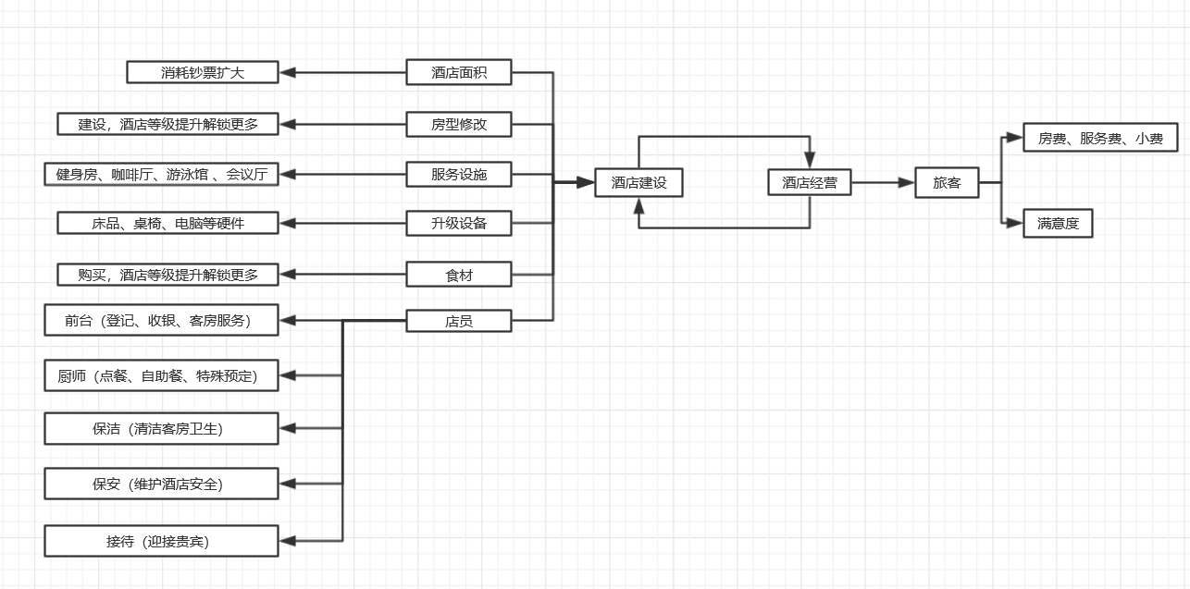
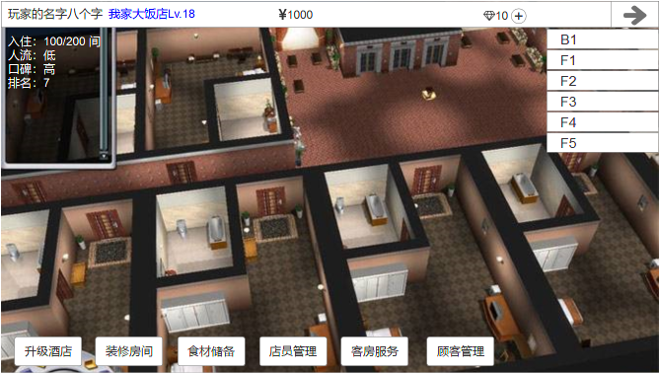

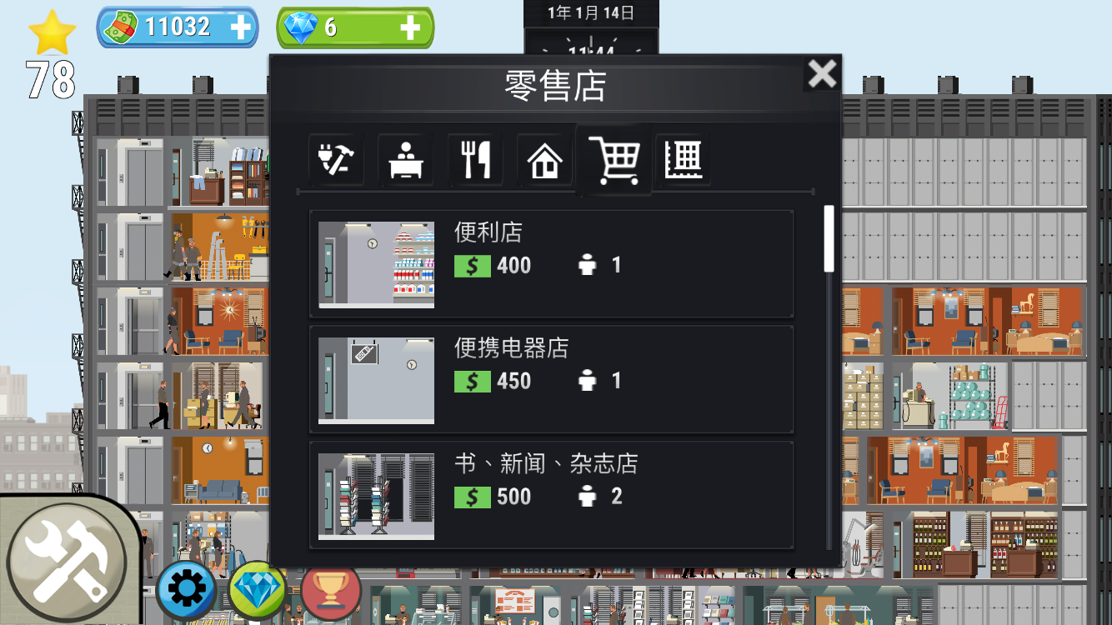
团队层面
客观因素
1.时间限制
2.技术限制

主观因素
1.以现有的数值结构改

港澳台市场层面
客观因素
1.与男性向为主要受众的游戏相比，女性向游戏相对较少
2.女性向游戏多款表现不俗，留存率高
3.女性忠诚度更高，付费率高，付费额低
4.无论男女，对写实及二次元的画风都更为喜欢
5.卡牌RPG、MMPRPG的玩法依旧经典。芝麻官数值体系的游戏较多，用户是否已经疲劳？

主观因素
制作女性向、玩法较为简单的轻度休闲模拟经营类游戏
1.古代背景的少女服装店
2.虚拟世界的酒店、旅店经营

 | 染织少女——新功能说明

 | 1.脑图
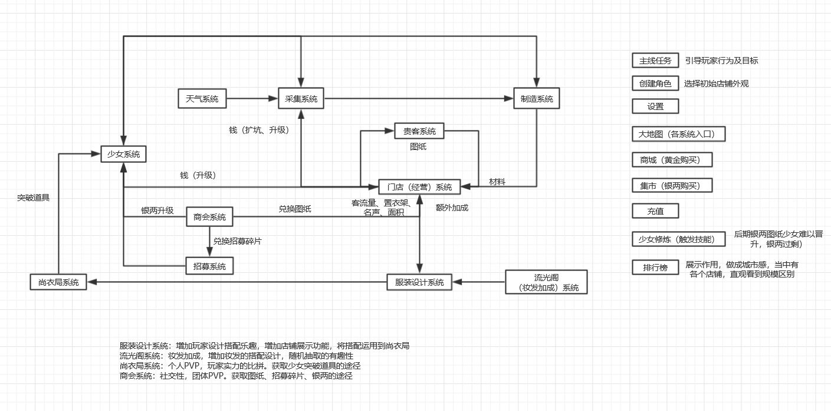


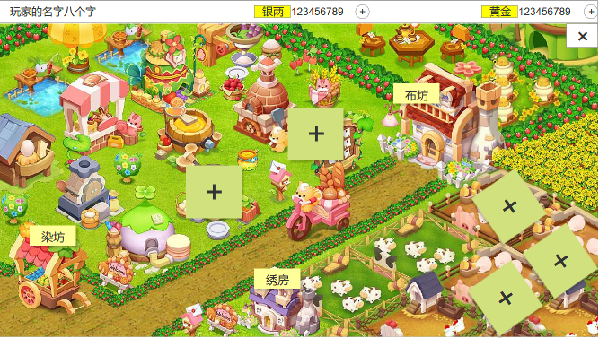
 | 2.功能说明
 | 1 | 门店系统
 |  | 1 | 增加门店（主角）界面
 |  | 2 | 增加服装展示区域

 | 2 | 服装设计系统
 |  | 1 | 衣橱功能，自行设计搭配
 |  | 2 | 评分功能，设计分=服饰最高售价*妆发加成

 | 3 | 尚衣局系统
 |  | 1 | 穿搭设计服饰，比拼设计分数

 | 4 | 商会系统
 |  | 1 | 联合门店
 |  | 2 | 商会大赛
 |  | 3 | 跑商

 | 我的酒店 | 放置设计类

